SFF (5)
견 적 서

에어릭스 |  | 귀하
전화 : | 070-4944-2207
팩스 : | 02-739-0991
담당 : | 김병주 부장님

아래와 같이 견적합니다.

견 적 합 계 : | ₩3,960,000
견 적 일 자 : | 2017-04-21
결 재 조 건 :

품 명 | 규 격 | 수 량 | 단 가 | 금 액 | 세 액 | 합 계 액
 |  |  |  | - | - | -
서버 | 제온 E5 2U 875W | 1 | 3,600,000 | 3,600,000 | 360,000 | 3,960,000
 | E5-2620v4 2.1GHz 8Core 20MB Cache
 | 16GB DDR4 ECC Memory (최대 64GB)
 | 2TB 7200rpm SATA HDD 2개 (최대 8개 장착가능)
 | intel Raid 0,1,10 |  |  |  | - | -
 | 9.5mm SATA DVD-ROM
 | 875W Power Supply (Redundant 1+1) |  |  |  | - | -
 | 기가비트 이디넷 어댑터 4포트 |  |  |  | - | -
 | 크기 : 660 x 430 x 87 mm |  |  | - | - | -
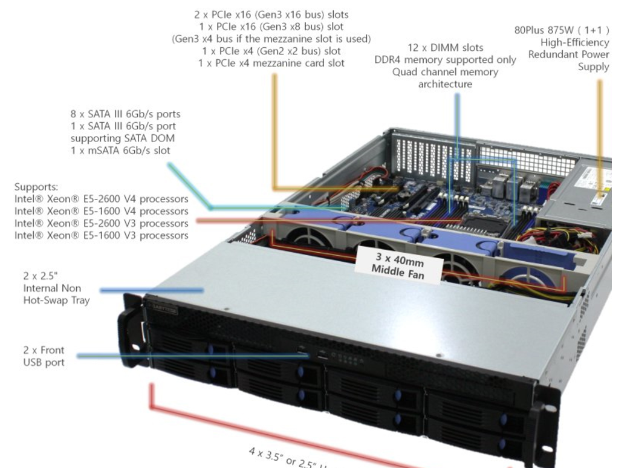
 |  |  |  |  | - | -
 |  |  |  |  | - | -
 |  |  |  |  | - | -
 |  |  |  |  | - | -
 |  |  |  |  | - | -
 |  |  |  |  | - | -
 |  |  |  |  | - | -
 |  |  |  |  | - | -
 |  |  |  |  | - | -
 |  |  |  |  | - | -
 |  |  |  |  | - | -
 |  |  |  |  | - | -
 |  |  |  |  | - | -
 |  |  |  |  | - | -
 |  |  |  |  | - | -
 |  |  |  |  | - | -
 |  |  |  |  | - | -
 |  |  |  |  | - | -
 |  |  |  |  | - | -
* 결제계좌 : 신한 110-138-600484 씨-넷 |  |  | 합 계 | 3,600,000 | 360,000 | 3,960,000
* 견적담당 : | 조규장(010-2910-7760)
* REMARK
1. 제품 택배배송시의 견적금액입니다. (설치 요청시 별도의 설치비 발생)
2. OS는 Cent OS 7 64bit 공개용 버전입니다.

SFF (3)
견 적 서

에어릭스 |  | 귀하
전화 : | 070-4944-2207
팩스 : | 02-739-0991
담당 : | 김병주 부장님

아래와 같이 견적합니다.

견 적 합 계 : | ₩3,630,000
견 적 일 자 : | 2017-04-21
결 재 조 건 :

품 명 | 규 격 | 수 량 | 단 가 | 금 액 | 세 액 | 합 계 액
 |  |  |  | - | - | -
서버 | 제온 E5 2U 500W | 1 | 3,300,000 | 3,300,000 | 330,000 | 3,630,000
 | E5-1650v4 3.6GHz 6Core 15MB Cache
 | 16GB DDR4 ECC Memory (최대 64GB)
 | 2TB 7200rpm SATA HDD 2개 (최대 8개 장착가능)
 | intel Raid 0,1,10 |  |  |  | - | -
 | 9.5mm SATA DVD-ROM
 | 500W Power Supply (80 plus) |  |  |  | - | -
 | 기가비트 이디넷 어댑터 4포트 |  |  |  | - | -
 | 크기 : 660 x 430 x 87 mm |  |  | - | - | -
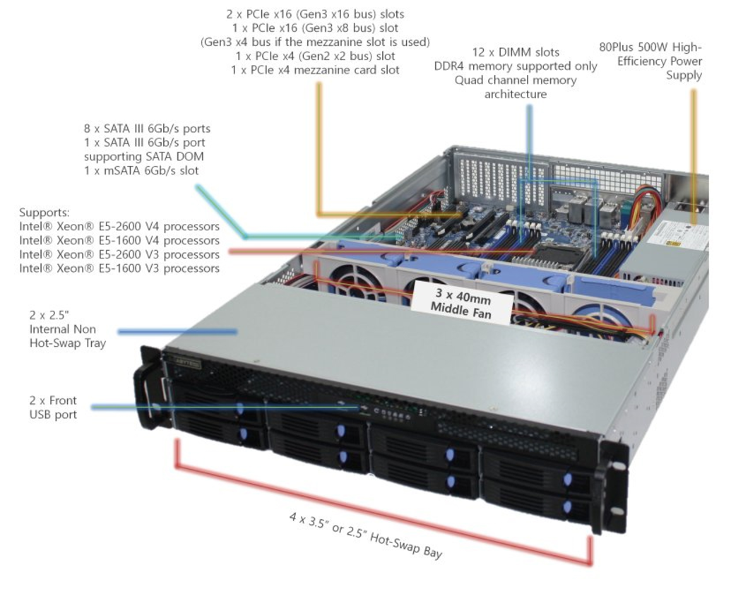
 |  |  |  |  | - | -
 |  |  |  |  | - | -
 |  |  |  |  | - | -
 |  |  |  |  | - | -
 |  |  |  |  | - | -
 |  |  |  |  | - | -
 |  |  |  |  | - | -
 |  |  |  |  | - | -
 |  |  |  |  | - | -
 |  |  |  |  | - | -
 |  |  |  |  | - | -
 |  |  |  |  | - | -
 |  |  |  |  | - | -
 |  |  |  |  | - | -
 |  |  |  |  | - | -
 |  |  |  |  | - | -
 |  |  |  |  | - | -
 |  |  |  |  | - | -
 |  |  |  |  | - | -
* 결제계좌 : 신한 110-138-600484 씨-넷 |  |  | 합 계 | 3,300,000 | 330,000 | 3,630,000
* 견적담당 : | 조규장(010-2910-7760)
* REMARK
1. 제품 택배배송시의 견적금액입니다. (설치 요청시 별도의 설치비 발생)
2. OS는 Cent OS 7 64bit 공개용 버전입니다.

SFF (2)
견 적 서

에어릭스 |  | 귀하
전화 : | 070-4944-2207
팩스 : | 02-739-0991
담당 : | 김병주 부장님

아래와 같이 견적합니다.

견 적 합 계 : | ₩3,300,000
견 적 일 자 : | 2017-04-21
결 재 조 건 :

품 명 | 규 격 | 수 량 | 단 가 | 금 액 | 세 액 | 합 계 액
 |  |  |  | - | - | -
서버 | 제온 E5 1U 300W | 1 | 3,000,000 | 3,000,000 | 300,000 | 3,300,000
 | E5-1650v4 3.6GHz 6Core 15MB Cache
 | 16GB DDR4 ECC Memory (최대 64GB)
 | 2TB 7200rpm SATA HDD 2개 (최대 4개 장착가능)
 | intel Raid 0,1,10 |  |  |  | - | -
 | 9.5mm SATA DVD-ROM
 | 300W Power Supply |  |  |  | - | -
 | 기가비트 이디넷 어댑터 4포트 |  |  |  | - | -
 | 크기 : 660 x 430 x 43.5 mm |  |  | - | - | -
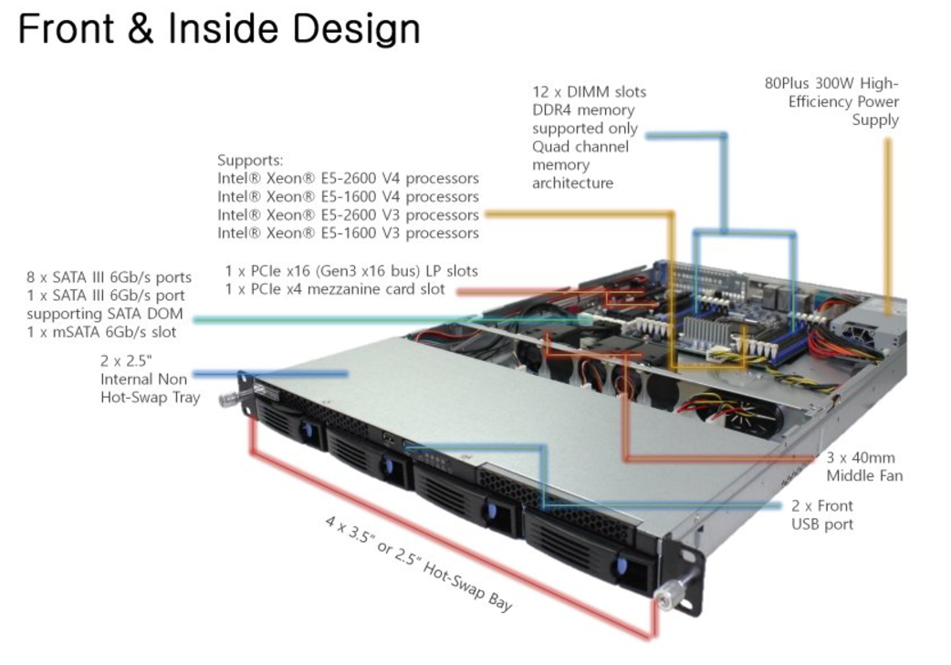
 |  |  |  |  | - | -
 |  |  |  |  | - | -
 |  |  |  |  | - | -
 |  |  |  | - | - | -
 |  |  |  | - | - | -
 |  |  |  |  | - | -
 |  |  |  |  | - | -
 |  |  |  |  | - | -
 |  |  |  |  | - | -
 |  |  |  |  | - | -
 |  |  |  |  | - | -
 |  |  |  |  | - | -
 |  |  |  |  | - | -
 |  |  |  |  | - | -
 |  |  |  |  | - | -
 |  |  |  |  | - | -
 |  |  |  |  | - | -
 |  |  |  |  | - | -
 |  |  |  |  | - | -
* 결제계좌 : 신한 110-138-600484 씨-넷 |  |  | 합 계 | 3,000,000 | 300,000 | 3,300,000
* 견적담당 : | 조규장(010-2910-7760)
* REMARK
1. 제품 택배배송시의 견적금액입니다. (설치 요청시 별도의 설치비 발생)
2. OS는 Cent OS 7 64bit 공개용 버전입니다.

